9번
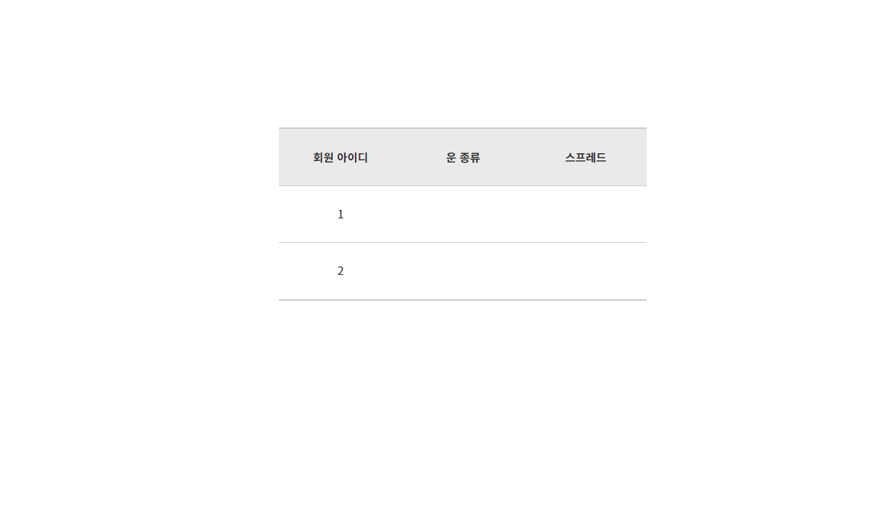

내담자란 개념 없음 > 회원 아이디 기록할 필요없음. 삭제 필요
기본 테이블 형식 아닌,
사용자가 좀 더 보기 편한 방식의 UI 필요
필요 컬럼 : 스프레드 번호, 생성 날짜, 스프레드 설명

8번
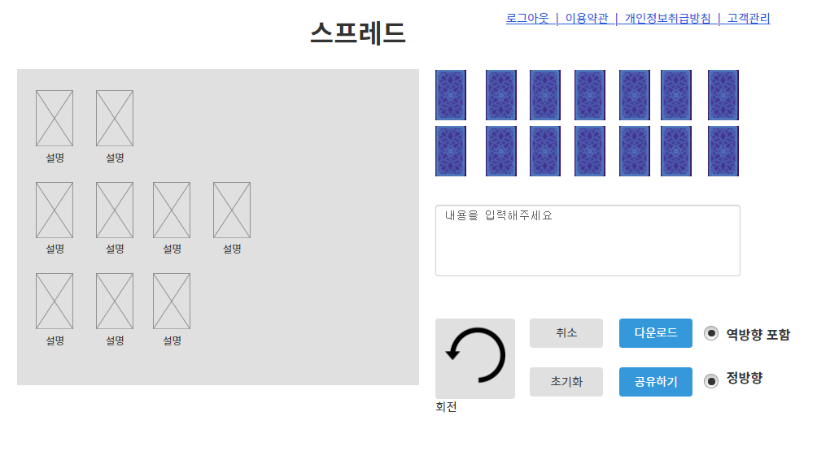

둘 중 하나만 선택된 상태로 변경

취소 > 실행 취소 로 변경

7번
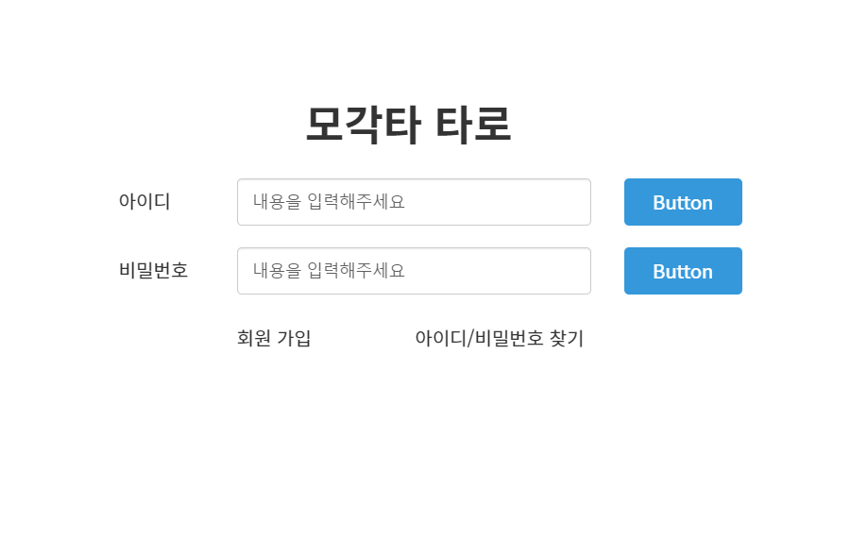

두 버튼 하나의 LOG IN 버튼으로 통합

3번
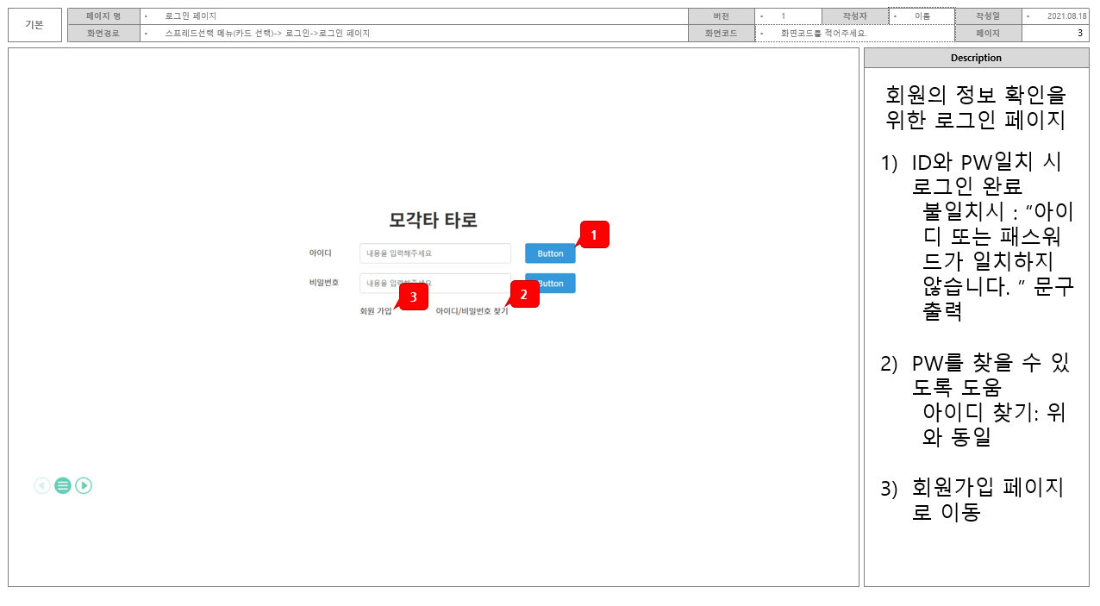
화면 기본설명 파트의 크기를 키워주세요.

상세설명 폰트 크기 : 기본설명 파트 폰트 크기와 너무 차이나지 않게 조금 줄여주세요.

해당 부분 삭제하고 본 화면 크기를 키워서
내용이 더 잘 보이게 해주세요.

